Infrastructure
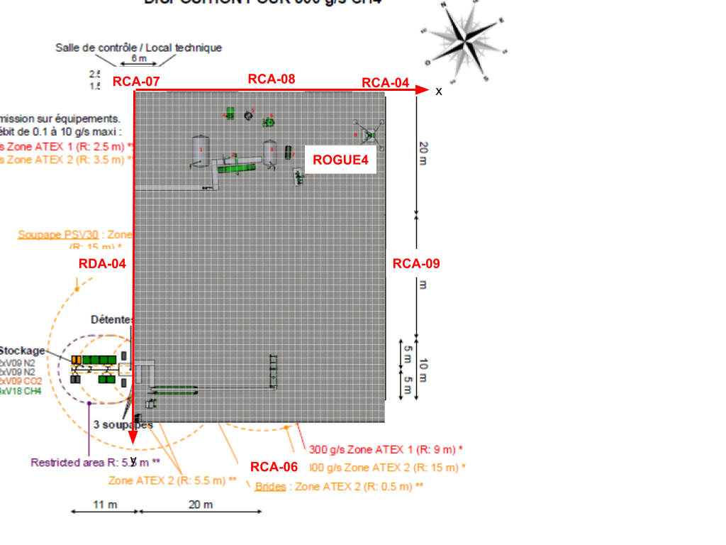
 | Sensor ID |  |  |  |  |  |  |  | Localisation |  |  | Coffret | Adresse IP
N° | 30/06/2019 | 20/09/2019 | 16/07/2020 | 11/09/2020 | 16/09/2020 | 2021-07-07 | 2021-11-05 | 2024-10-08 | x (m) | y (m) | z (m)
1 | 29 | 29 | 29 | 29 | 29 | 29 | 41 | 41 | -0.3 | 28.9 | 3 | 7 | 192.168.1.148
2 | 38 | 55 | 53 | 53 | 53 | 53 | 53 | 53 | -0.3 | 17.8 | 3
3 | 30 | 30 |  | 55 | 34 | 34 | 34 | 34 | -0.3 | 5.1 | 3 | 8 | 192.168.1.142
4 | 36 | 36 | 36 | 36 | 36 | 36 | 36 | 36 | 10.1 | 0.3 | 3 | 13 | 192.168.1.143
5 | 28 | 28 | 28 | 28 | 28 | 28 | 40 | 40 | 20.5 | 0.3 | 3
6 | 31 | 31 | 31 | 31 | 31 | 31 | 39 | 39 | 30.1 | 0.3 | 3 | 15 | 192.168.1.146
7 | 34 | 56 | 56 | 56 | 56 | 56 | 56 | 56 | 40 | 5.1 | 3
8 | 32 | 32 | 32 | 32 | 32 | 32 | 37 | 31 | 40 | 15 | 3
9 |  |  |  |  |  | 38 | 38 | 38 | 40.2 | 29 | 3 | 16 | 192.168.1.145
10 |  |  |  |  |  | 30 | 30 | 30 | 21.5 | 55.5 | 3 | 7 | 192.168.1.141
11 |  |  |  |  |  |  |  | ROGUE4 | 28.4 | 11.4 | 5.45 | Structure robot | ?

Installation le 02/09/2025
 |  |  | Localisation |  |  | Coffret | Adresse IP
N° | Public ID | Sensor ID | x (m) | y (m) | z (m)
1 | RDA-04 | e4-5f-01-8f-6f-95 | -0.3 | 28.9 | 3 | 7 | 192.168.1.148
3 | RCA-07 | e4-5f-01-8f-6f-04 | -0.3 | -0.3 | 3 | 8 | 192.168.1.142
4 | RCA-08 | e4-5f-01-8f-6d-ab | 20 | -0.3 | 3 | 13 | 192.168.1.143
6 | RCA-04 | e4-5f-01-8f-6f-fb | 40.2 | -0.3 | 3 | 15 | 192.168.1.146
9 | RCA-09 | e4-5f-01-8f-6f-9c | 40.2 | 29 | 3 | 16 | 192.168.1.145
10 | RCA-06 | e4-5f-01-8f-72-89 | 21.5 | 55.5 | 3 | 7 | 192.168.1.141
11 | ROGUE4 | e4-5f-01-8f-6f-09 | 28.4 | 11.4 | 5.45

